単体試験
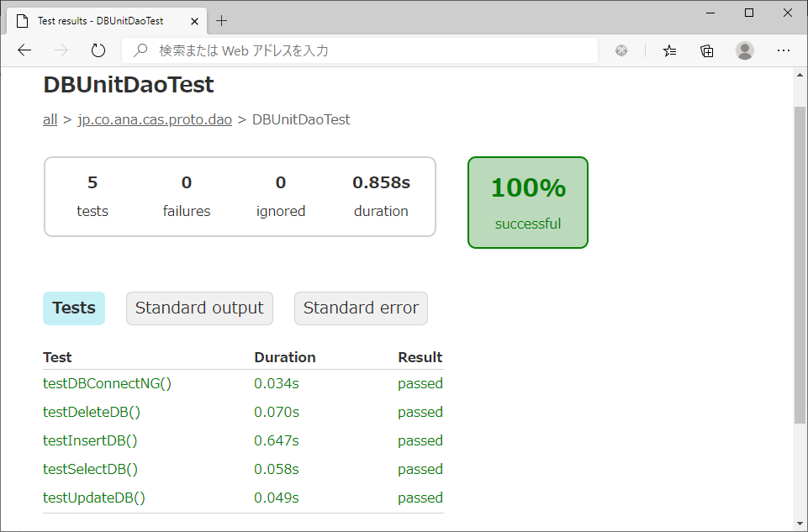
1.GitHub Actionsの設定
 | 1-1． | 設定ファイル(config.yml)にDB(PostgreSQL)のコンテナを取得、起動する処理を記載
 |  | config.ymlシート参照

 | 1-2． | DB設定ファイル(Node.js)を作成
 |  | client.jsシート参照

 | 1-3． | 1-1、1-2で作成したファイルをリポジトリ直下の.github/workflowsに格納

2.テーブル登録用・テスト確認用xmlを作成
 | 2-1． | 各テストで使用するDBデータファイル(xml)を作成
 |  | DBデータファイル(xml)シート参照

2.テスト実施
 | 2-1． | 作成したファイルをGitHubにPushし、GitHub Actions起動

 | 2-2． | テスト結果確認
 |  | ・testSelectDB
 |  | DBへSELECT文を発行し、あらかじめ登録したレコード(selectCheck.xml)が取得できるか確認

 |  | ・testInsertDB
 |  | DBへINSERT文を発行し、レコードが登録されているか確認(insertCheck.xml)

 |  | ・testUpdateDB
 |  | DBへUPDATE文を発行し、あらかじめ登録したレコード(updateInsert.xml)が更新されているか確認(updateCheck.xml)

 |  | ・testDeleteDB
 |  | DBへDELETE文を発行し、あらかじめ登録したレコード(deleteCheck.xml)が削除されるか確認

 |  | ・testDBConnectNG
 |  | DBの接続先URLを変更し、SQLExceptionがThrowされるか確認

config.yml
config.yml

name: DBUnit Test
on: push

jobs:
# ランナージョブのラベル
runner-job:
# サービスコンテナもしくはコンテナジョブを使う場合にはLinux環境を使わなければならない
runs-on: ubuntu-latest

# `runner-job`と実行されるサービスコンテナ
services:
# サービスコンテナへのアクセスに使われるラベル
postgres:
# Docker Hubのイメージ
image: postgres
# postgresのパスワードを提供
env:
POSTGRES_PASSWORD: postgres
PostgreSQLコンテナの作成・起動
# posgresが起動するまで待つヘルスチェックの設定
options: >-
--health-cmd pg_isready
--health-interval 10s
--health-timeout 5s
--health-retries 5
ports:
# サービスコンテナ上のTCPポート5432をホストにマップ
- 5432:5432

steps:
# 事前準備
# CIテストの実行前にリポジトリからコードのコピーをダウンロード
- name: Check out repository code
uses: actions/checkout@v2

#PostgreSQLの依存関係のインストールを実行(nodejsで使用)
- name: Install dependencies
run: npm install pg
テーブル作成
- name: Connect to PostgreSQL
# PostgreSQLクライアントを作成し、テーブルを作成
run: node ./.github/workflows/client.js
# `client.js`スクリプトが新しいPostgreSQLクライアントの
# 作成に使う環境変数
env:
# PostgreSQLサービスコンテナとの通信に使われるホスト名
POSTGRES_HOST: localhost
# デフォルトのPostgreSQLポート
POSTGRES_PORT: 5432

